Gráfico 2
Tabela A.2 |  |  |  |  |  | Tabela A.2
Quantidade produzida de produtos selecionados nas agricultura familiar e não familiar do Rio Grande do Sul — 2006 |  |  |  |  |  | Quantidade produzida de produtos selecionados nas agricultura familiar e não familiar do Rio Grande do Sul — 2006
PRODUTOS SELECIONADOS | AGRICULTURA FAMILIAR | AGRICULTURA NÃO FAMILIAR | TOTAL | PARTICIPAÇÃO PERCENTUAL DA AGRICULTURA FAMILIAR NO TOTAL |  |  | Agricultura familiar (Lei nº 11.326) | Agricultura não familiar | Total | Participação percentual da agricultura familiar no total
 | (Lei 11.326)
Produção vegetal
Arroz em casca (kg) ........................... | 575 435 329 | 4 821 221 897 | 5 396 657 226 | 10.7 | , | Arroz em casca | 575435329 | 4821221897 | 5396657226 | 10.7
Feijões (kg) ......................................... | 106 622 416 | 20 043 686 | 126 666 102 | 84.2 |  | Feijões | 106622416 | 20043686 | 126666102 | 84.2
Mandioca (kg) ..................................... | 539 751 753 | 46 767 205 | 586 518 958 | 92 |  | Mandioca | 539751753 | 46767205 | 586518958 | 92
Milho em grão (kg) .............................. | 3 480 534 741 | 1 753 775 829 | 5 234 310 570 | 66.5 |  | Milho em grão | 3480534741 | 1753775829 | 5234310570 | 66.5
Soja (kg) ............................................. | 2 663 493 931 | 4 802 161 365 | 7 465 655 296 | 35.7 |  | Soja | 2663493931 | 4802161365 | 7465655296 | 35.7
Trigo (kg) ............................................. | 240 684 137 | 799 704 230 | 1 040 388 367 | 23.1 |  | Trigo | 240684137 | 799704230 | 1040388367 | 23.1
Café arábica em grão (verde) (kg) ...... | 8 145 | 10 | 8 155 | 99.9 |  | Café arábica em grão (verde) (kg) ...... | 8 145 | 10 | 8 155 | 99.9
Café canephora (robusta, canilon) em |  |  |  |  |  | Café canephora (robusta, canilon) em
grão (verde) (kg) ................................. | 120 | 0 | 120 | 100 |  | grão (verde) (kg) ................................. | 120 | 0 | 120 | 100
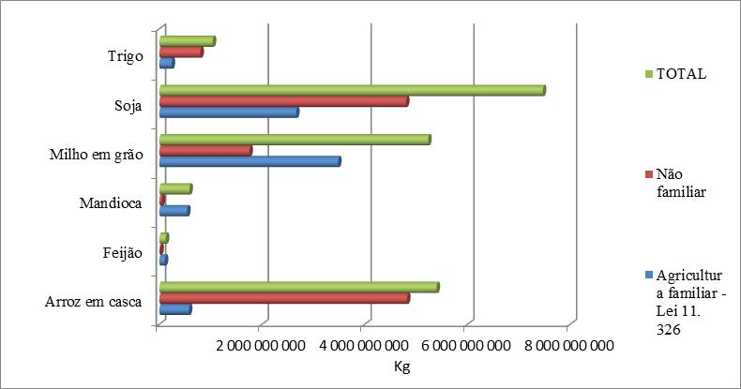
FONTE DOS DADOS BRUTOS: IBGE, Censo Agropecuário 2006. |  |  |  |  |  | FONTE DOS DADOS BRUTOS: IBGE, Censo Agropecuário 2006.
(1) Número de cabeças em 31 de dezembro. |  |  |  |  |  | (1) Número de cabeças em 31 de dezembro.

 |  |  |  |  |  | Gráfico 2
 |  |  |  |  |  | Produção vegetal da agricultura familiar, segundo as variáveis selecionadas, no Rio Grande do Sul — 2006

(Kg)

Legenda:

 |  |  |  |  |  | FONTE DOS DADOS BRUTOS: IBGE. Censo Agropecuário de 2006: agricultura familiar, primeiros resultados. Rio de Janeiro, 2009.

 |  |  |  |  |  | FONTE DOS DADOS BRUTOS: IBGE. Censo Agropecuário de 2006: agricultura familiar, primeiros resultados. Rio de Janeiro, 2009.

